Compact 2.0
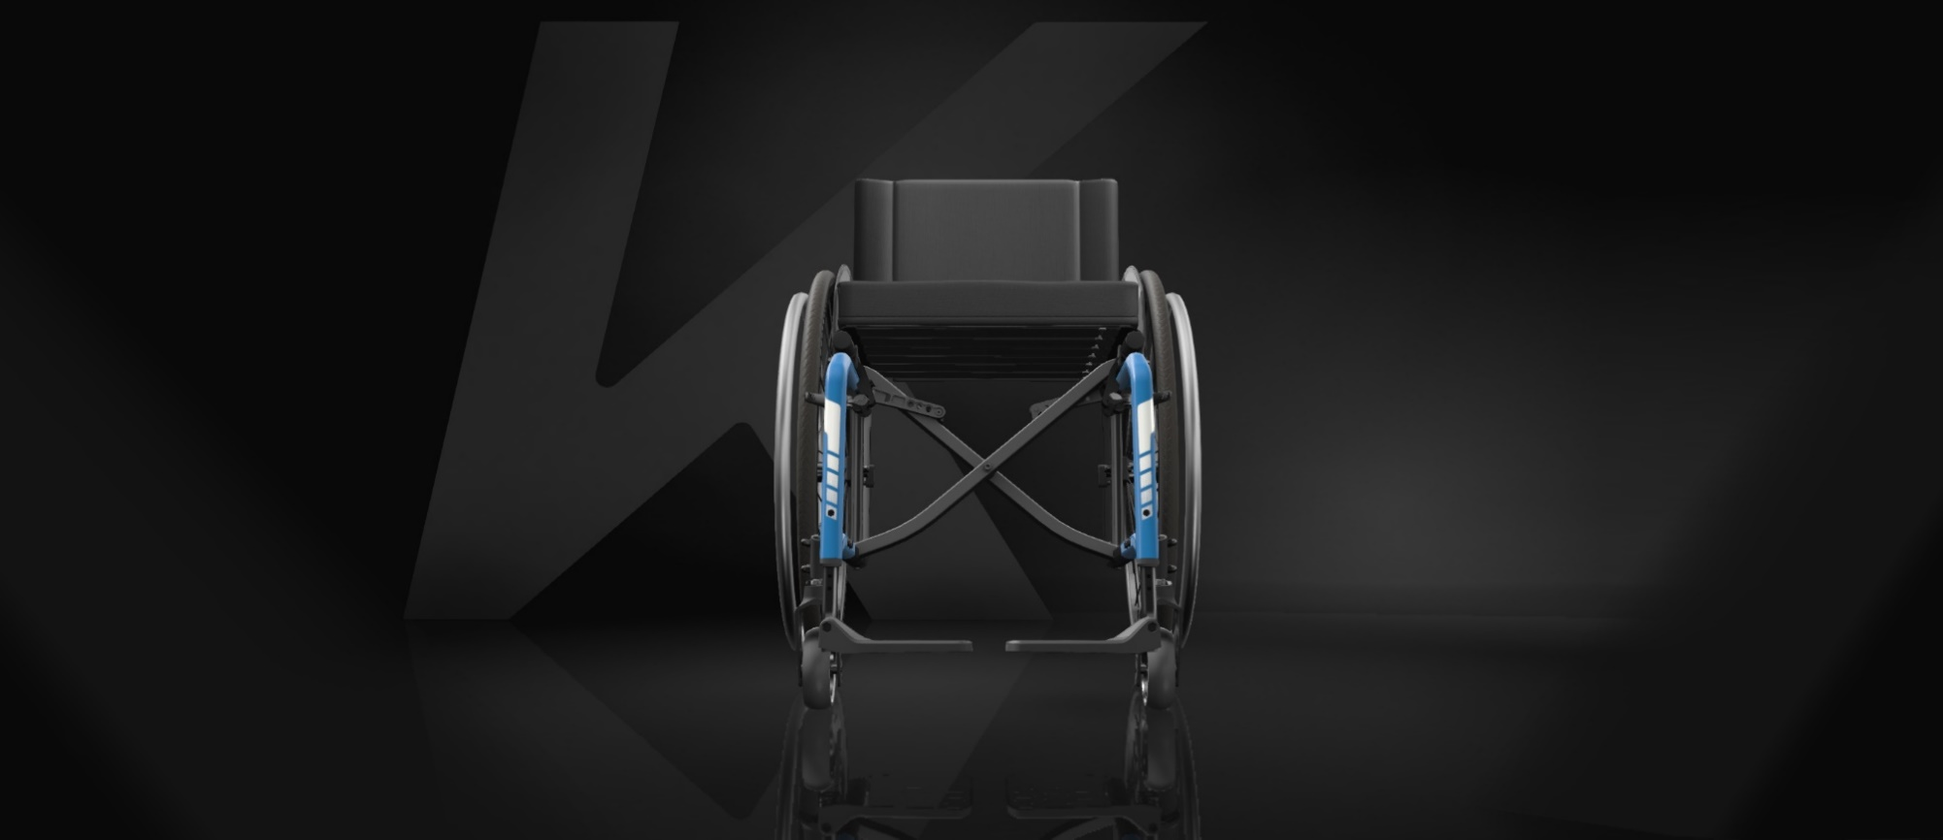
CONFIGURATION | OPTION

Type de châssis
Potences escamotables 70° | DCA3000/3100
Largeur d'assise (SW)
SW460 | DCA1345
Profondeur d'assise (SD)
SD500 | DCA1490
Hauteur de dossier (BH)
BH405 | DCA1650
Hauteur d'assise avant (FSTF)
FSTF500 | DCA1765
Hauteur d'assise arrière (RSTF)
RSTF450 | DCA1845
Distance UL (LLL)
LLL430 | DCA1946
Type de dossier / Angle de dossier
86° | DCA2160
Type de poignées à pousser |  | Tolérances / informations complémentaires
Standards courtes | DCA2410 | Veuillez prévoir une tolérance totale de 10 mm
Repose-pieds / Palettes* |  | Pour un montage des mains-courantes avec écartement à 40 mm, veuillez rajouter 20 mm à la largeur hors-tout calculée
Palette monobloc en carbone | DCA3280 | Motorisations alber = ajouter environ 20 mm à la largeur hors-tout calculée
Type d'accoudoirs / Garbe-boue / Protège-vêtement |  | Avec option freins tambour, largeur HT = Largeur d'assise (SW) + 170 mm
Autres | DCAXXXX | ** Angle de dossier mésuré par rapport au sol
Position de roues arrière |  | ** Peut être erronée en raison de la tolérence de production de +/- 10 mm sur la hauteur d'assise avant FSTF et sur la hauteur d'assise arrière RSTF
2 | DCA6110
Diamètre de roues arrière |  | Paramètres non disponibles :
24" | DCA6410 | Roues arrière Mountain Bike' | => Impact sur la largeur HT
Type de roues arrière |  | Option Kit Dual HR : double mains-courantes | => Impact sur la largeur HT
Starec | DCA6510 | Repose-jambes réglables en inclinaison | => Impact sur la longueur HT
Types de mains-courantes |  | Poignées à pousser réglables en hauteur, externes (DCA2430) | => Impact sur la hauteur HT
Aluminium anodisé noir | DCA6790 | Poignées à pousser réglables en hauteur, intégrées (DCA2440) | => Impact sur la hauteur HT
Carrossage |  | Dossiers Matrx | => Impact sur la hauteur HT
3° | DCA6830 | Fabricatons spéciales
LARGEUR HT : | 678 mm
 |  | Pour information
LONGUEUR HT : | 1058 mm | *Mesure pour palettes en composite réglées en 2/3 arrière par défaut. Pour un réglage en 1/3 vers l'arrière, il faut ajouter 30 mm
 |  | *Mesure pour palettes en carbone réglées en 2/3 arrière par défaut. Pour un réglage en 1/3 vers l'arrière, il faut ajouter 60 mm
HAUTEUR HT : | 875 mm

PENTE D'ASSISE** : | 6.2 °

ANGLE DE DOSSIER** : | 92.2 °

K-Series 2.0
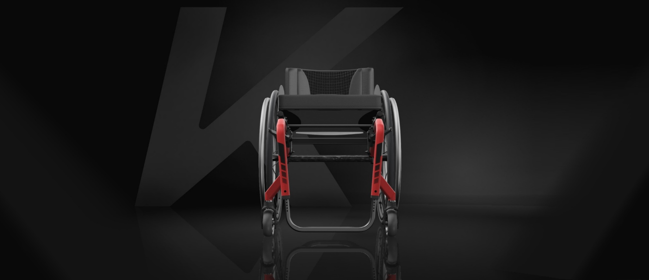
CONFIGURATION | OPTION

Type de châssis
Châssis 75° Standard | DKA1040/1050
Largeur d'assise (SW)
SW440 | DKA1340
Profondeur d'assise (SD)
SD425 | DKA1450
Position du centre de gravité
3 = 110 mm | DKA1520
Hauteur de dossier (BH)
BH405 | DKA1650
Hauteur d'assise avant (FSTF)
FSTF490 | DKA1760
Hauteur d'assise arrière (RSTF)
RSTF490 | DKA1865
Distance UL (LLL)
LLL470 | DKA1954
Type de poignées à pousser |  | Tolérances / informations complémentaires
Standards longues | DKA2420 | Veuillez prévoir une tolérance totale de 10 mm
Angle de dossier |  | Pour un montage des mains-courantes avec écartement à 40 mm, veuillez rajouter 20 mm à la largeur hors-tout calculée
90° | DKA2580 | Motorisations alber = ajouter environ 20 mm à la largeur hors-tout calculée
Repose-pieds / Palettes*** |  | * Si 2 barres de carrossage, le cas le plus défavorable est calculé
Repose-pieds en aluminium | DKA3200 | *S'il y a un vario-axe, le calcul prend avec un carrossage à 0°
Type de garde-boue / Protège-vêtements |  | ** Angle de dossier mésuré par rapport au sol
Autres | DKA3440/3450/34.. | ** Peut être erronée en raison de la tolérence de production de +/- 10 mm sur la hauteur d'assise avant FSTF et sur la hauteur d'assise arrière RSTF
Carrossage*
0° + 0° | DKA6200+6250 | Paramètres non disponibles :
Diamètre de roues arrière |  | Roues arrière Mountain Bike |  |  |  |  | => Impact sur la largeur HT
24" | DKA6410 | Poignées à pousser réglables en hauteur, externes (DCA2430) |  |  |  |  | => Impact sur la hauteur HT
Type de roues arrière |  | Poignées à pousser réglables en hauteur, intégrées (DCA2440) |  |  |  |  | => Impact sur la hauteur HT
Starec | DKA6510 | Léger déport et grand déport des roues arrière (DKA6030, 6040) |  |  |  |  | => Impact sur la longueur HT
Type de mains-courantes |  | Dossiers Matrx |  |  |  |  | => Impact sur la hauteur HT
Aluminium anodisé | DKA6780 | Fabricatons spéciales
LARGEUR HT : | 612 mm
 |  | Pour information
LONGUEUR HT : | 860 mm | ***Mesure pour palettes en carbone réglées en 2/3 arrière par défaut. Pour un réglage en 1/3 vers l'arrière, il faut ajouter 60mm

HAUTEUR HT : | 915 mm | Tableau de type de châssis en fonction de la configuration du fauteuil :
 |  | Châssis | Roues arrière 24" |  |  | Roues arrière 25" |  |  | Roues arrière 26"
PENTE D'ASSISE** : | 0 ° |  | FSTF | UL |  | FSTF | UL |  | FSTF | UL
 |  |  |  | Repose-pied | Palette monobloc escamotable |  | Repose-pied | Palette monobloc escamotable |  | Repose-pied | Palette monobloc escamotable
ANGLE DE DOSSIER** : | 90 ° | 75° Court | 450 | 330-420 | 290-420 | 460 | 330-430 | 290-430 | 470 | 330-440 | 290-440
 |  |  | 460 | 340-430 | 300-430 | 470 | 340-440 | 300-440 | 480 | 340-450 | 300-450
 |  |  | 470 | 350-440 | 310-440 | 480 | 350-450 | 310-450 | 490 | 350-460 | 310-460
 |  | 75° Standard | 480 | 370-450 | 330-450 | 490 | 370-460 | 330-460 | 500 | 370-470 | 330-470
 |  |  | 490 | 380-460 | 340-460 | 500 | 380-470 | 340-470 | 510 | 380-480 | 340-480
 |  |  | 500 | 390-470 | 350-470 | 510 | 390-480 | 350-480 | 520 | 390-490 | 350-490
 |  | 75° +50mm | 500 | 390-470 | 350-470 | 510 | 390-480 | 350-480 | 520 | 390-490 | 350-490
 |  |  | 510 | 400-480 | 360-480 | 520 | 400-490 | 360-490 | 530 | 400-500 | 360-500
 |  |  | 520 | 410-490 | 370-490 | 530 | 410-500 | 370-500 | 540 | 410-510 | 370-510
 |  | 90° Court | 450 | 330-410 | 290-410 | 460 | 330-420 | 290-420 | 470 | 330-430 | 290-430
 |  |  | 460 | 340-420 | 300-420 | 470 | 340-430 | 300-430 | 480 | 340-440 | 300-440
 |  |  | 470 | 350-430 | 310-430 | 480 | 350-440 | 310-440 | 490 | 350-450 | 310-450
 |  | 90° Standard | 480 | 380-440 | 340-440 | 490 | 380-450 | 340-450 | 500 | 380-460 | 340-460
 |  |  | 490 | 390-450 | 350-450 | 500 | 390-460 | 350-460 | 510 | 390-470 | 350-470
 |  |  | 500 | 400-460 | 360-460 | 510 | 400-470 | 360-470 | 520 | 400-480 | 360-480
 |  | 90° +50mm | 500 | 400-460 | 360-460 | 510 | 400-470 | 360-470 | 520 | 400-480 | 360-480
 |  |  | 510 | 410-470 | 370-470 | 520 | 410-480 | 370-480 | 530 | 410-490 | 370-490
 |  |  | 520 | 420-480 | 380-480 | 530 | 420-490 | 380-490 | 540 | 420-500 | 380-500

The KSL 2.0
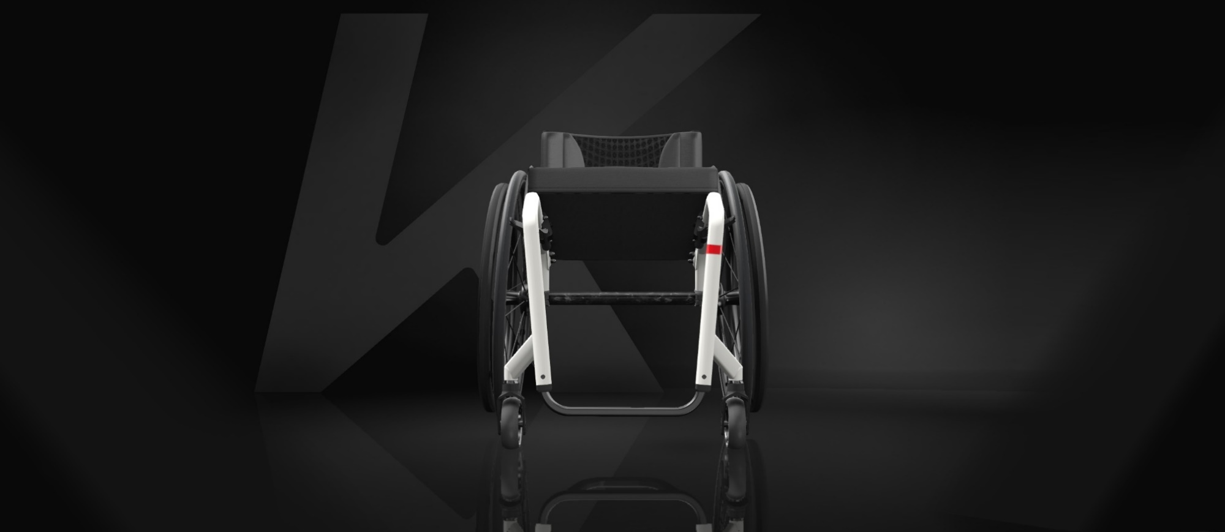
CONFIGURATION | OPTION

Type de dossier
Fixe | DSA0100
Angle de chassis
90° | DSA1020/1030
Largeur d'assise (SW)
SW400 | DSA1330
Profondeur d'assise (SD)
SD410 | DSA0417
Hauteur de dossier (BH)
BH300 | DSA1615
Hauteur d'assise avant (FSTF)
FSTF500 | DSA1630
Hauteur d'assise arrière (RSTF)
RSTF430 | DSA1835
Distance UL (LLL)
LLL430 | DSA1946
Type de poignées à pousser
Sans poignée | DSA2400
Angle de dossier |  | Tolérances / informations complémentaires
82° | DSA2540 | Veuillez prévoir une tolérance totale de 10 mm
Repose-pieds / Palettes*** |  | Pour un montage des mains-courantes avec écartement à 40 mm, veuillez rajouter 20 mm à la largeur hors-tout calculée
Repose-pieds en aluminium | DSA3200 | Motorisations alber = ajouter environ 20 mm à la largeur hors-tout calculée
Position du centre de gravité |  | ** Angle de dossier mésuré par rapport au sol
3 = 110 mm | DSA6120 | ** Peut être erronée en raison de la tolérence de production de +/- 10 mm sur la hauteur d'assise avant FSTF et sur la hauteur d'assise arrière RSTF
Diamètre de roues arrière
24" | DSA6410
Type de roues arrière
Spinergy | DSA6550 | Paramètres non disponibles :
Type de mains-courantes |  | Roues arrière Mountain Bike | => Impact sur la largeur HT
Titane | DSA6720 | Poignées à pousser réglables en hauteur, externes (DCA2430) | => Impact sur la hauteur HT
Carrossage |  | Poignées à pousser réglables en hauteur, intégrées (DCA2440) | => Impact sur la hauteur HT
3° | DSA6210 | Dossiers Matrx | => Impact sur la hauteur HT
LARGEUR HT : | 612 mm | Fabricatons spéciales

LONGUEUR HT : | 776 mm | Pour information
 |  | ***Mesure pour palettes en carbone réglées en 2/3 arrière par défaut. Pour un réglage en 1/3 vers l'arrière, il faut ajouter 60mm
HAUTEUR HT : | 730 mm

PENTE D'ASSISE* : | 10 °

ANGLE DE DOSSIER** : | 92 °

